Hoja1
 | Código | Tiempo de ejecución 1 | Tiempo de ejecución 2 | Tiempo de ejecución 3

AWS | BASH
 | C
 | Python
Colab | BASH
 | C | 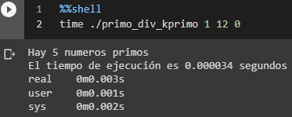 | 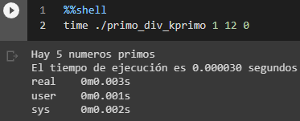 | 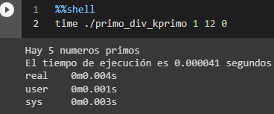
 | Python | 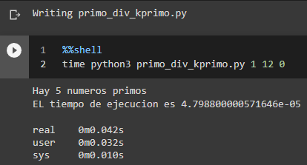 | 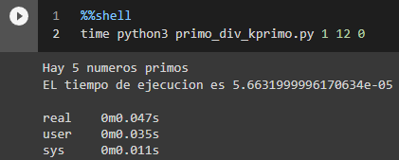 | 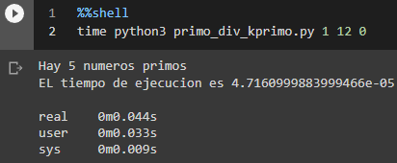
WSL | BASH
 | C
 | Python

